Inicio
AJR SOLUTIONS |  | Ingresá
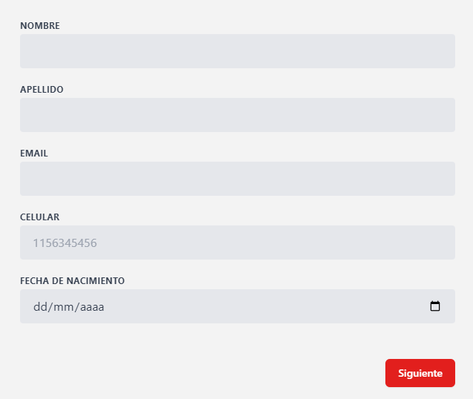
IMAGEN COPADA | LOGIN CON CAMPOS A COMPLETAR

Informacion sobre donaciones, y cosas

Footer

Donante - DetalleFilial
AJR SOLUTIONS | Filiales | Publicaciones | Perfil | LogOut
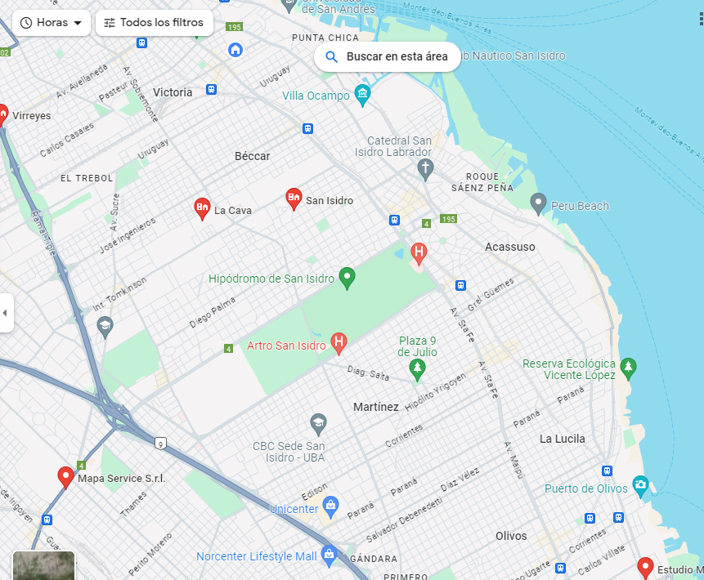
NOMBRE FILIAL

DETALLES FILIAL

IMAGEN

Footer

